备注说明
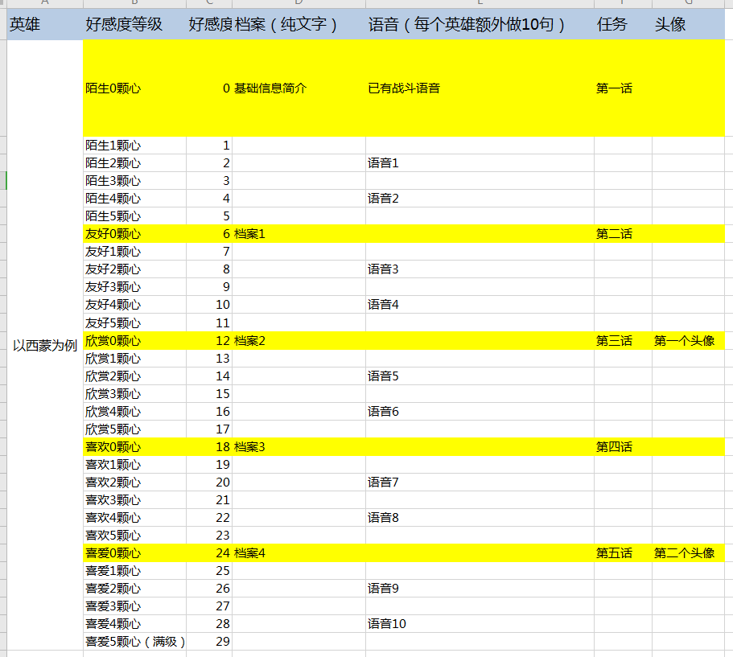
音频的资源路径统一为： 中文、日文在子文件夹中细分 | I:\ZYSYGITNEW\zysy_env\Resource\Assets\AB\Sound\Voice

解锁等级分配参考下表

